상품제안서
레스쁘리 스페셜 2P세트 Z (마카롱 우산+프리미엄 타올) | 상품코드: F09109

 |  |  |  |  |  |  | 02-412-0044 | www.easy1.co.kr
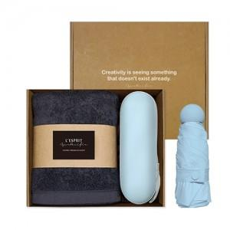 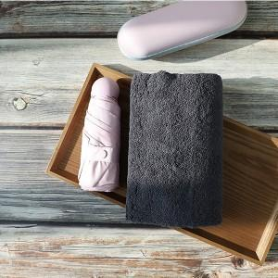

【상세/제작정보】 | 컬러인쇄-우산케이스 / 자수인쇄-수건(자수는 인쇄 난이도,크기 등에 따라 비용 추가될 수 있습니다)

【인쇄/포장옵션】 | 자수, 풀칼라 / 포장지포장

【공급단가】 | 수량 | 100~ | 200~ | 1,000~ | 2,000~ | 4,000~
*VAT별도 | 단가 | 20,110원 | 19,370원 | 18,620원 | 17,880원 | 17,430원

【상품 URL】 | https://dev.easy1.co.kr:443/src/goods_detail.php?gdno=9109

